Sheet1
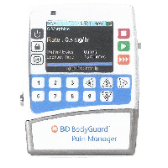
BAĞLAYICI TARİFE BİLGİSİ DETAY BİLGİSİ
 | BTB Numarasi: | TR340000230081
 | Gtip No: | 841319009019
 | Ge?erlilik Bsg.Tarihi: | 23/05/2023
 | Siniflandirmanin Gerek?esi:
 | GENEL YORUM KURALLARI (1) VE (6) VE GÜMRÜK TARİFE CETVELİ İZAHNAMESİ 8413 TARİFE POZİSYONU AÇIKLAMA NOTLARI
 | Esyanin Tanimi:
 | "BD BODYGUARD PAIN MANAGER İNFÜZYON POMPASI" TİCARİ İSİMLİ, HASTANE VE EVDE BAKIM ORTAMLARINDA KULLANILMAK ÜZERE TASARLANMIŞ, KABUL EDİLEBİLİR UYGULAMA YOLLARI ÜZERİNDEN HASTAYA DAMAR YOLUYLA VERİLECEK İLAÇ VE SOLÜSYONLARIN BELLİ BİR ZAMAN ARALIĞINDA VE BELLİ BİR ORANDA VERİLMESİNİ SAĞLAYAN POMPA CİNSİ EŞYADIR

